Усього випадків
Кількість випадків з підтвердженими МР ТБ/РР ТБ, які були зареєстровані та/або за якими розпочато лікування у звітному кварталі
1 квартал 2023 р.
№ п/п | Найменування областей | Розпочали лікування у звітному кварталі |  |  |  |  | Причини, з яких лікування не було розпочато (з числа підтверджених у звітному кварталі)
 |  | усього | з числа підтверджених у звітному кварталі |  | з числа підтверджених раніше |  | помер до початку лікування | відсутність препаратів ІІ ряду | відмова від лікування і/або місцезна-ходження пацієнта невідоме | не підлягає лікуванню за профілем резистентно- сті | некура-бельність захворюва-ння | інше
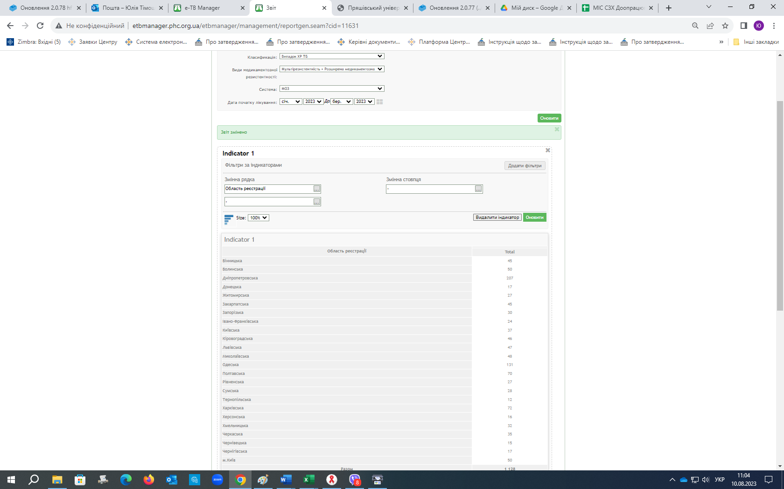
 |  |  | усього | з них до 14 діб від підтвер-дження | усього | з них більше 6 місяців від підтвер-дження
1 | Вінницька | 45 | 36 | 32 | 9 | 0 | 0 | 0 | 0 | 0 | 0 | 1
2 | Волинська | 50 | 43 | 43 | 7 | 6 | 0 | 0 | 0 | 0 | 0 | 0
3 | Дніпропетровська | 207 | 162 | 159 | 45 | 35 | 1 | 0 | 1 | 0 | 0 | 11
4 | Донецька | 17 | 14 | 14 | 3 | 3 | 3 | 2 | 0 | 0 | 0 | 0
5 | Житомирська | 27 | 21 | 21 | 6 | 0 | 0 | 0 | 0 | 0 | 0 | 0
6 | Закарпатська | 45 | 36 | 36 | 9 | 6 | 0 | 0 | 2 | 0 | 0 | 1
7 | Запорізька | 30 | 23 | 23 | 7 | 7 | 0 | 0 | 0 | 0 | 0 | 0
8 | Івано-Франківська | 24 | 21 | 19 | 3 | 0 | 1 | 0 | 0 | 0 | 0 | 0
9 | Київська | 37 | 29 | 29 | 8 | 8 | 0 | 0 | 0 | 0 | 0 | 0
10 | Кіровоградська | 46 | 40 | 35 | 6 | 0 | 4 | 0 | 1 | 0 | 0 | 4
11 | Луганська | 0 | 0 | 0 | 0 | 0 | 0 | 0 | 0 | 0 | 0 | 0
12 | Львівська | 47 | 35 | 35 | 12 | 12 | 0 | 1 | 0 | 0 | 0 | 0
13 | Миколаївська | 48 | 43 | 43 | 5 | 5 | 0 | 0 | 0 | 0 | 0 | 0
14 | Одеська | 131 | 107 | 106 | 24 | 24 | 0 | 0 | 0 | 0 | 2 | 0
15 | Полтавська | 70 | 60 | 60 | 10 | 1 | 0 | 0 | 0 | 0 | 0 | 1
16 | Рівненська | 27 | 25 | 25 | 2 | 0 | 0 | 0 | 0 | 0 | 0 | 0
17 | Сумська | 28 | 24 | 24 | 4 | 4 | 0 | 0 | 0 | 0 | 0 | 1
18 | Тернопільська | 12 | 11 | 1 | 1 | 0 | 0 | 0 | 0 | 0 | 0 | 0
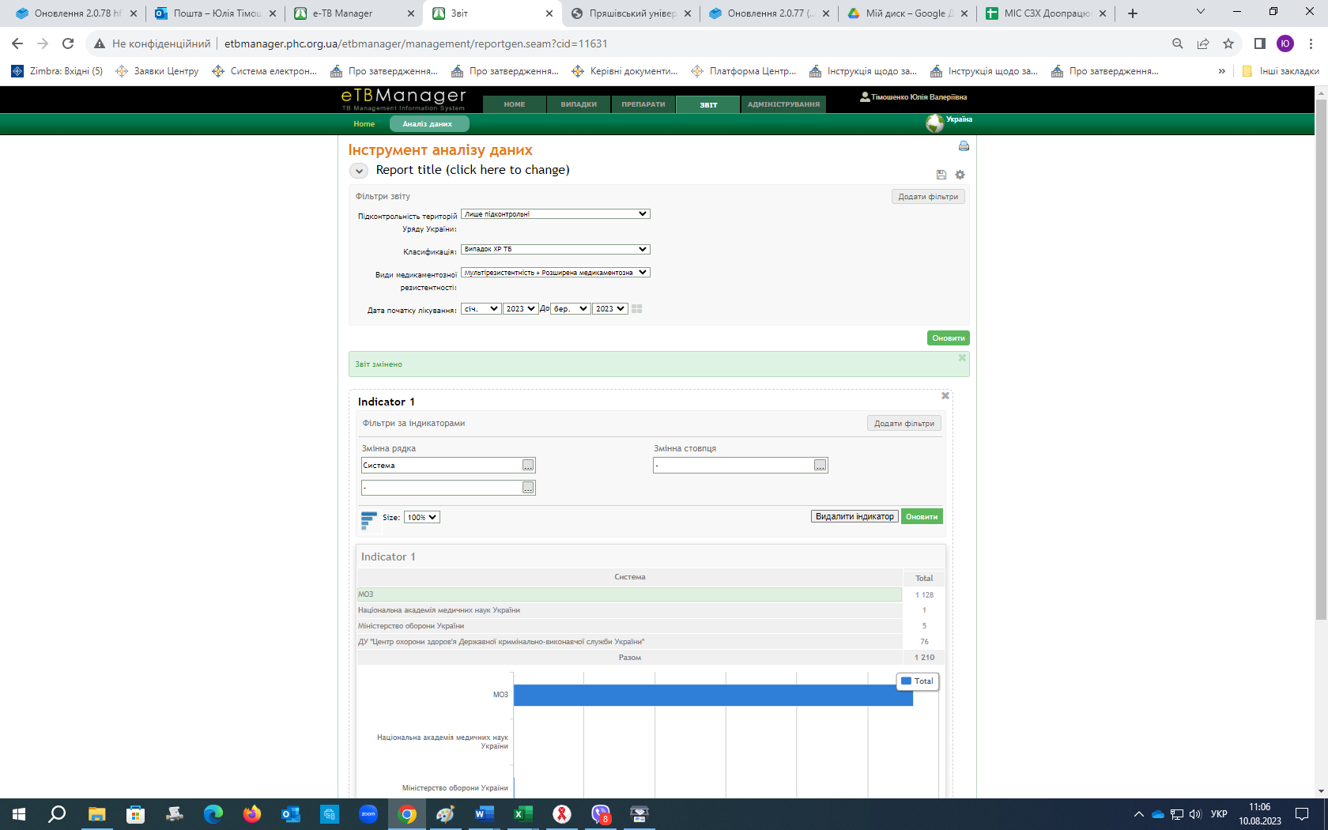
19 | Харківська | 72 | 60 | 60 | 12 | 12 | 1 | 0 | 0 | 0 | 0 | 0
20 | Херсонська | 16 | 13 | 13 | 3 | 3 | 0 | 0 | 0 | 0 | 0 | 0
21 | Хмельницька | 31 | 29 | 29 | 2 | 2 | 0 | 0 | 0 | 0 | 0 | 0
22 | Черкаська | 35 | 27 | 27 | 8 | 0 | 0 | 0 | 0 | 0 | 0 | 1
23 | Чернівецька | 15 | 12 | 12 | 3 | 3 | 0 | 0 | 0 | 0 | 0 | 0
24 | Чернігівська | 17 | 13 | 13 | 4 | 2 | 0 | 0 | 0 | 0 | 0 | 1
25 | м. Київ | 50 | 37 | 37 | 13 | 0 | 0 | 0 | 0 | 0 | 0 | 0
26 | ДКВС | 76 | 56 | 56 | 20 | 20 | 0 | 0 | 0 | 0 | 0 | 0
27 | МО Житомир | 6 | 6 | 6 | 0 | 0 | 0 | 0 | 0 | 0 | 0 | 0
28 | МО Харків | 0 | 0 | 0 | 0 | 0 | 0 | 0 | 0 | 0 | 0 | 0
29 | Клініка ТБ | 0 | 0 | 0 | 0 | 0 | 0 | 0 | 0 | 0 | 0 | 0
УКРАЇНА |  | 1209 | 983 | 958 | 226 | 153 | 10 | 3 | 4 | 0 | 2 | 21
МОЗ |  | 1127 | 921 | 896 | 206 | 133 | 10 | 3 | 4 | 0 | 2 | 21

Кількість випадків з підтвердженими МР ТБ/РР ТБ, які були зареєстровані та/або за якими розпочато лікування у звітному кварталі
2 квартал 2023 р.
№ п/п | Найменування областей | Розпочали лікування у звітному кварталі |  |  |  |  | Причини, з яких лікування не було розпочато (з числа підтверджених у звітному кварталі)
 |  | усього | з числа підтверджених у звітному кварталі |  | з числа підтверджених раніше |  | помер до початку лікування | відсутність препаратів ІІ ряду | відмова від лікування і/або місцезна-ходження пацієнта невідоме | не підлягає лікуванню за профілем резистентно- сті | некура-бельність захворюва-ння | інше
 |  |  | усього | з них до 14 діб від підтвер-дження | усього | з них більше 6 місяців від підтвер-дження
1 | Вінницька | 39 | 27 | 25 | 12 | 0 | 0 | 0 | 0 | 0 | 0 | 1
2 | Волинська | 29 | 25 | 25 | 4 | 4 | 0 | 0 | 0 | 0 | 0 | 0
3 | Дніпропетровська | 178 | 152 | 149 | 26 | 11 | 0 | 0 | 0 | 0 | 0 | 2
4 | Донецька | 28 | 23 | 23 | 5 | 2 | 1 | 0 | 0 | 0 | 0 | 0
5 | Житомирська | 33 | 32 | 32 | 1 | 0 | 0 | 0 | 0 | 0 | 0 | 0
6 | Закарпатська | 41 | 31 | 31 | 10 | 9 | 1 | 0 | 2 | 0 | 0 | 0
7 | Запорізька | 27 | 20 | 0 | 7 | 0 | 1 | 0 | 1 | 0 | 0 | 0
8 | Івано-Франківська | 23 | 22 | 22 | 1 | 0 | 1 | 0 | 0 | 0 | 0 | 0
9 | Київська | 45 | 33 | 33 | 12 | 12 | 0 | 0 | 0 | 0 | 0 | 0
10 | Кіровоградська | 47 | 34 | 26 | 13 | 0 | 2 | 0 | 0 | 0 | 0 | 1
11 | Луганська | 0 | 0 | 0 | 0 | 0 | 0 | 0 | 0 | 0 | 0 | 0
12 | Львівська | 69 | 22 | 22 | 47 | 47 | 0 | 0 | 0 | 0 | 0 | 0
13 | Миколаївська | 54 | 50 | 48 | 4 | 0 | 0 | 0 | 0 | 0 | 0 | 0
14 | Одеська | 129 | 101 | 101 | 28 | 28 | 0 | 0 | 1 | 0 | 0 | 0
15 | Полтавська | 60 | 46 | 46 | 14 | 14 | 0 | 0 | 1 | 0 | 0 | 1
16 | Рівненська | 23 | 17 | 17 | 6 | 0 | 0 | 0 | 0 | 0 | 0 | 0
17 | Сумська | 29 | 20 | 20 | 9 | 9 | 0 | 0 | 0 | 0 | 0 | 0
18 | Тернопільська | 9 | 7 | 7 | 2 | 0 | 0 | 0 | 0 | 0 | 0 | 0
19 | Харківська | 52 | 50 | 50 | 2 | 2 | 3 | 0 | 2 | 0 | 0 | 0
20 | Херсонська | 11 | 8 | 8 | 3 | 3 | 0 | 0 | 0 | 0 | 0 | 0
21 | Хмельницька | 29 | 26 | 26 | 3 | 3 | 0 | 0 | 0 | 0 | 0 | 0
22 | Черкаська | 30 | 23 | 23 | 7 | 0 | 0 | 0 | 0 | 0 | 0 | 0
23 | Чернівецька | 8 | 8 | 8 | 0 | 0 | 0 | 0 | 0 | 0 | 0 | 0
24 | Чернігівська | 22 | 15 | 14 | 7 | 7 | 0 | 0 | 0 | 0 | 0 | 0
25 | м. Київ | 43 | 37 | 37 | 6 | 6 | 0 | 0 | 0 | 0 | 0 | 1
26 | ДКВС | 68 | 59 | 59 | 9 | 9 | 0 | 0 | 0 | 0 | 0 | 0
27 | МО Житомир | 0 | 0 | 0 | 0 | 0 | 0 | 0 | 0 | 0 | 0 | 0
28 | МО Харків | 0 | 0 | 0 | 0 | 0 | 0 | 0 | 0 | 0 | 0 | 0
29 | Клініка ТБ | 0 | 0 | 0 | 0 | 0 | 0 | 0 | 0 | 0 | 0 | 0
УКРАЇНА |  | 1126 | 888 | 852 | 238 | 166 | 9 | 0 | 7 | 0 | 0 | 6
МОЗ |  | 1058 | 829 | 793 | 229 | 157 | 9 | 0 | 7 | 0 | 0 | 6

Кількість випадків з підтвердженими МР ТБ/РР ТБ, які були зареєстровані та/або за якими розпочато лікування у звітному кварталі
3 квартал 2023 р.
№ п/п | Найменування областей | Розпочали лікування у звітному кварталі |  |  |  |  | Причини, з яких лікування не було розпочато (з числа підтверджених у звітному кварталі)
 |  | усього | з числа підтверджених у звітному кварталі |  | з числа підтверджених раніше |  | помер до початку лікування | відсутність препаратів ІІ ряду | відмова від лікування і/або місцезна-ходження пацієнта невідоме | не підлягає лікуванню за профілем резистентно- сті | некура-бельність захворюва-ння | інше
 |  |  | усього | з них до 14 діб від підтвер-дження | усього | з них більше 6 місяців від підтвер-дження
1 | Вінницька | 34 | 29 | 26 | 5 | 0 | 0 | 0 | 0 | 0 | 0 | 1
2 | Волинська | 35 | 33 | 33 | 2 | 2 | 0 | 0 | 0 | 0 | 0 | 0
3 | Дніпропетровська | 145 | 126 | 124 | 19 | 8 | 2 | 0 | 1 | 0 | 1 | 8
4 | Донецька | 25 | 24 | 24 | 1 | 1 | 0 | 0 | 0 | 0 | 0 | 0
5 | Житомирська | 32 | 29 | 29 | 3 | 0 | 0 | 0 | 0 | 0 | 0 | 0
6 | Закарпатська | 25 | 22 | 22 | 3 | 3 | 1 | 1 | 1 | 0 | 0 | 1
7 | Запорізька | 23 | 23 | 23 | 0 | 0 | 0 | 0 | 1 | 0 | 0 | 0
8 | Івано-Франківська | 16 | 12 | 11 | 4 | 0 | 0 | 0 | 0 | 0 | 0 | 0
9 | Київська | 40 | 34 | 34 | 6 | 6 | 0 | 0 | 1 | 0 | 0 | 0
10 | Кіровоградська | 25 | 19 | 14 | 6 | 0 | 4 | 0 | 1 | 0 | 0 | 8
11 | Луганська | 0 | 0 | 0 | 0 | 0 | 0 | 0 | 0 | 0 | 0 | 0
12 | Львівська | 62 | 56 | 56 | 6 | 6 | 0 | 0 | 0 | 0 | 0 | 0
13 | Миколаївська | 49 | 43 | 43 | 6 | 6 | 0 | 0 | 0 | 0 | 0 | 0
14 | Одеська | 121 | 105 | 102 | 16 | 16 | 0 | 0 | 0 | 0 | 1 | 0
15 | Полтавська | 40 | 33 | 33 | 7 | 0 | 0 | 0 | 0 | 0 | 0 | 0
16 | Рівненська | 16 | 14 | 14 | 2 | 0 | 0 | 0 | 0 | 0 | 0 | 0
17 | Сумська | 25 | 24 | 24 | 1 | 1 | 0 | 0 | 0 | 0 | 0 | 0
18 | Тернопільська | 13 | 11 | 11 | 2 | 2 | 0 | 0 | 0 | 0 | 0 | 0
19 | Харківська | 64 | 53 | 53 | 11 | 11 | 0 | 0 | 0 | 0 | 0 | 0
20 | Херсонська | 13 | 11 | 11 | 2 | 2 | 0 | 0 | 1 | 0 | 0 | 0
21 | Хмельницька | 8 | 8 | 8 | 0 | 0 | 0 | 0 | 0 | 0 | 0 | 0
22 | Черкаська | 26 | 23 | 23 | 3 | 0 | 0 | 0 | 0 | 0 | 0 | 0
23 | Чернівецька | 10 | 10 | 0 | 0 | 0 | 0 | 0 | 0 | 0 | 0 | 0
24 | Чернігівська | 14 | 13 | 12 | 1 | 1 | 1 | 0 | 0 | 0 | 0 | 0
25 | м. Київ | 39 | 35 | 35 | 4 | 4 | 0 | 0 | 0 | 0 | 0 | 1
26 | ДКВС | 63 | 45 | 45 | 18 | 18 | 0 | 0 | 0 | 0 | 0 | 0
27 | МО Житомир | 0 | 0 | 0 | 0 | 0 | 0 | 0 | 0 | 0 | 0 | 0
28 | МО Харків | 0 | 0 | 0 | 0 | 0 | 0 | 0 | 0 | 0 | 0 | 0 | Дашборд для контроля ст Реєстр
29 | Клініка ТБ | 0 | 0 | 0 | 0 | 0 | 0 | 0 | 0 | 0 | 0 | 0
УКРАЇНА |  | 963 | 835 | 810 | 128 | 87 | 8 | 1 | 6 | 0 | 2 | 19
МОЗ |  | 900 | 790 | 765 | 110 | 69 | 8 | 1 | 6 | 0 | 2 | 19

Кількість випадків з підтвердженими МР ТБ/РР ТБ, які були зареєстровані та/або за якими розпочато лікування у звітному кварталі
4 квартал 2023 р.
№ п/п | Найменування областей | Розпочали лікування у звітному кварталі |  |  |  |  | Причини, з яких лікування не було розпочато (з числа підтверджених у звітному кварталі)
 |  | усього | з числа підтверджених у звітному кварталі |  | з числа підтверджених раніше |  | помер до початку лікування | відсутність препаратів ІІ ряду | відмова від лікування і/або місцезна-ходження пацієнта невідоме | не підлягає лікуванню за профілем резистентно- сті | некура-бельність захворюва-ння | інше
 |  |  | усього | з них до 14 діб від підтвер-дження | усього | з них більше 6 місяців від підтвер-дження
1 | Вінницька | 27 | 19 | 17 | 8 | 0 | 1 | 0 | 0 | 0 | 0 | 0
2 | Волинська | 19 | 16 | 16 | 3 | 3 | 0 | 0 | 0 | 0 | 0 | 0
3 | Дніпропетровська | 151 | 125 | 125 | 26 | 18 | 2 | 0 | 0 | 0 | 0 | 2
4 | Донецька | 18 | 14 | 14 | 4 | 4 | 0 | 0 | 0 | 0 | 0 | 0
5 | Житомирська | 19 | 17 | 17 | 2 | 0 | 0 | 0 | 0 | 0 | 0 | 0
6 | Закарпатська | 32 | 27 | 27 | 5 | 3 | 0 | 0 | 0 | 0 | 0 | 0
7 | Запорізька | 41 | 38 | 38 | 3 | 3 | 1 | 0 | 1 | 0 | 0 | 0
8 | Івано-Франківська | 22 | 16 | 16 | 6 | 4 | 0 | 0 | 0 | 0 | 0 | 0
9 | Київська | 42 | 33 | 33 | 9 | 9 | 1 | 0 | 0 | 0 | 0 | 0
10 | Кіровоградська | 42 | 27 | 27 | 15 | 0 | 2 | 0 | 1 | 0 | 0 | 2
11 | Луганська | 0 | 0 | 0 | 0 | 0 | 0 | 0 | 0 | 0 | 0 | 0
12 | Львівська | 37 | 31 | 31 | 6 | 0 | 0 | 0 | 1 | 0 | 0 | 0
13 | Миколаївська | 55 | 48 | 48 | 7 | 7 | 0 | 0 | 0 | 0 | 0 | 0
14 | Одеська | 91 | 78 | 77 | 13 | 13 | 0 | 0 | 2 | 0 | 1 | 0
15 | Полтавська | 33 | 28 | 25 | 5 | 0 | 0 | 0 | 0 | 0 | 0 | 0
16 | Рівненська | 15 | 13 | 13 | 2 | 0 | 0 | 0 | 0 | 0 | 0 | 0
17 | Сумська | 23 | 18 | 18 | 5 | 5 | 0 | 0 | 0 | 0 | 0 | 0
18 | Тернопільська | 12 | 11 | 11 | 1 | 1 | 0 | 0 | 0 | 0 | 0 | 0
19 | Харківська | 50 | 35 | 35 | 15 | 15 | 0 | 0 | 0 | 0 | 0 | 0
20 | Херсонська | 12 | 9 | 9 | 3 | 3 | 0 | 0 | 0 | 0 | 0 | 0
21 | Хмельницька | 22 | 22 | 22 | 0 | 0 | 0 | 0 | 0 | 0 | 0 | 0
22 | Черкаська | 45 | 36 | 36 | 9 | 9 | 1 | 0 | 0 | 0 | 0 | 0
23 | Чернівецька | 13 | 13 | 0 | 0 | 0 | 0 | 0 | 0 | 0 | 0 | 0
24 | Чернігівська | 27 | 21 | 20 | 6 | 6 | 0 | 0 | 0 | 0 | 0 | 0
25 | м. Київ | 40 | 35 | 35 | 5 | 5 | 1 | 0 | 0 | 0 | 0 | 0
26 | ДКВС | 55 | 47 | 47 | 8 | 8 | 0 | 0 | 0 | 0 | 0 | 0
27 | МО Житомир | 0 | 0 | 0 | 0 | 0 | 0 | 0 | 0 | 0 | 0 | 0
28 | МО Харків | 0 | 0 | 0 | 0 | 0 | 0 | 0 | 0 | 0 | 0 | 0
29 | Клініка ТБ | 0 | 0 | 0 | 0 | 0 | 0 | 0 | 0 | 0 | 0 | 0
УКРАЇНА |  | 943 | 777 | 757 | 166 | 116 | 9 | 0 | 5 | 0 | 1 | 4
МОЗ |  | 888 | 730 | 710 | 158 | 108 | 9 | 0 | 5 | 0 | 1 | 4

Кількість випадків з підтвердженими МР ТБ/РР ТБ, які були зареєстровані та/або за якими розпочато лікування у звітному кварталі
1-4 квартал 2023 р.
№ п/п | Найменування областей | Розпочали лікування у звітному кварталі |  |  |  |  | Причини, з яких лікування не було розпочато (з числа підтверджених у звітному кварталі)
 |  | усього | з числа підтверджених у звітному кварталі |  | з числа підтверджених раніше |  | помер до початку лікування | відсутність препаратів ІІ ряду | відмова від лікування і/або місцезна-ходження пацієнта невідоме | не підлягає лікуванню за профілем резистентно- сті | некура-бельність захворюва-ння | інше
 |  |  | усього | з них до 14 діб від підтвер-дження | усього | з них більше 6 місяців від підтвер-дження
1 | Вінницька | 145 | 111 | 100 | 34 | 0 | 1 | 0 | 0 | 0 | 0 | 3
2 | Волинська | 133 | 117 | 117 | 16 | 15 | 0 | 0 | 0 | 0 | 0 | 0
3 | Дніпропетровська | 681 | 565 | 557 | 116 | 72 | 5 | 0 | 2 | 0 | 1 | 23
4 | Донецька | 88 | 75 | 75 | 13 | 10 | 4 | 2 | 0 | 0 | 0 | 0
5 | Житомирська | 111 | 99 | 99 | 12 | 0 | 0 | 0 | 0 | 0 | 0 | 0
6 | Закарпатська | 143 | 116 | 116 | 27 | 21 | 2 | 1 | 5 | 0 | 0 | 2
7 | Запорізька | 121 | 104 | 84 | 17 | 10 | 2 | 0 | 3 | 0 | 0 | 0
8 | Івано-Франківська | 85 | 71 | 68 | 14 | 4 | 2 | 0 | 0 | 0 | 0 | 0
9 | Київська | 164 | 129 | 129 | 35 | 35 | 1 | 0 | 1 | 0 | 0 | 0
10 | Кіровоградська | 160 | 120 | 102 | 40 | 0 | 12 | 0 | 3 | 0 | 0 | 15
11 | Луганська | 0 | 0 | 0 | 0 | 0 | 0 | 0 | 0 | 0 | 0 | 0
12 | Львівська | 215 | 144 | 144 | 71 | 65 | 0 | 1 | 1 | 0 | 0 | 0
13 | Миколаївська | 206 | 184 | 182 | 22 | 18 | 0 | 0 | 0 | 0 | 0 | 0
14 | Одеська | 472 | 391 | 386 | 81 | 81 | 0 | 0 | 3 | 0 | 4 | 0
15 | Полтавська | 203 | 167 | 164 | 36 | 15 | 0 | 0 | 1 | 0 | 0 | 2
16 | Рівненська | 81 | 69 | 69 | 12 | 0 | 0 | 0 | 0 | 0 | 0 | 0
17 | Сумська | 105 | 86 | 86 | 19 | 19 | 0 | 0 | 0 | 0 | 0 | 1
18 | Тернопільська | 46 | 40 | 30 | 6 | 3 | 0 | 0 | 0 | 0 | 0 | 0
19 | Харківська | 238 | 198 | 198 | 40 | 40 | 4 | 0 | 2 | 0 | 0 | 0
20 | Херсонська | 52 | 41 | 41 | 11 | 11 | 0 | 0 | 1 | 0 | 0 | 0
21 | Хмельницька | 90 | 85 | 85 | 5 | 5 | 0 | 0 | 0 | 0 | 0 | 0
22 | Черкаська | 136 | 109 | 109 | 27 | 9 | 1 | 0 | 0 | 0 | 0 | 1
23 | Чернівецька | 46 | 43 | 20 | 3 | 3 | 0 | 0 | 0 | 0 | 0 | 0
24 | Чернігівська | 80 | 62 | 59 | 18 | 16 | 1 | 0 | 0 | 0 | 0 | 1
25 | м. Київ | 172 | 144 | 144 | 28 | 15 | 1 | 0 | 0 | 0 | 0 | 2
26 | ДКВС | 262 | 207 | 207 | 55 | 55 | 0 | 0 | 0 | 0 | 0 | 0
27 | МО Житомир | 6 | 6 | 6 | 0 | 0 | 0 | 0 | 0 | 0 | 0 | 0
28 | МО Харків | 0 | 0 | 0 | 0 | 0 | 0 | 0 | 0 | 0 | 0 | 0
29 | Клініка ТБ | 0 | 0 | 0 | 0 | 0 | 0 | 0 | 0 | 0 | 0 | 0
УКРАЇНА |  | 4241 | 3483 | 3377 | 758 | 522 | 36 | 4 | 22 | 0 | 5 | 50
МОЗ |  | 3973 | 3270 | 3164 | 703 | 467 | 36 | 4 | 22 | 0 | 5 | 50
Україна (контроль) |  | 4241 | 3483 | 3377 | 758 | 522 | 36 | 4 | 22 | 0 | 5 | 50

